CROW_scheurwijdte
project: | Rekenvoorbeeld |  |  |  |  |  | auteur: | CROW
onderdeel: | Wand op vloer |  |  |  |  |  | datum:
omschrijving:

Uitgangspunten
betonkwaliteit |  |  |  | C30/37
karakteristieke cilinderdruksterkte |  | fck | = | 30 | MPa
gemiddelde treksterkte |  | fctm | = | 2.9 | MPa | (=0.3*fck^(2/3))
secans-elasticiteitsmodulus |  | Ecm | = | 33 | GPa | (= MROUND(22 * ((fck+8)/10)^0.3,1))

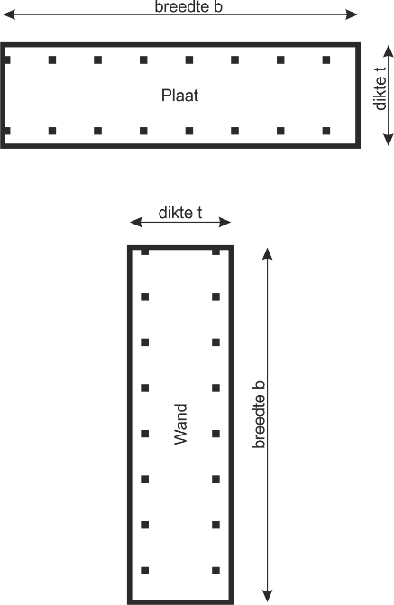
wapening |  |  |  | B500B
vloeisterkte |  | fyk | = | 500 | MPa
elasticiteitsmodulus |  | Es | = | 200 | GPa

Afmetingen
totale breedte van de doorsnede |  | b. | = | 4000 | mm
totale dikte van de doorsnede |  | t. | = | 500 | mm

Wapening
staafdiameter |  | Økm | = | 20 | mm
staafafstand |  | swap | = | 100 | mm
Uitgegaan wordt van symmetrische wapening in de doorsnede.
staaloppervlak in de totale doorsnede |  | As | = | 25,133 | mm² | (=2*PI()/4*Økm^2*b./swap)
dekking op berekende wapening |  | c. | = | 70 | mm

Berekening scheurwijdte verhinderde vervorming
oppervlakte beton in gehele doorsnede |  | Act | = | 2.000 | m² | (=b. * t. * 10^-6)
absolute wapeningspercentage |  | ρ | = | 1.26% |  | (=As / (Act*10^6))

factor spreiding treksterkte |  | αct | = | 0.70 | [-]
treksterkte beton bij scheuren |  | fct.eff | = | 2.03 | MPa | (=αct * fctm)

coëfficiënt eigenspanningen |  | k. | = | 0.86 | [-] | (=IF(t.<300,1, IF(t.>800,0.65, -7*10^-4*t.+1.21)))
zuivere trek |  | kc | = | 1.00 | [-]

scheurkracht betonnen doorsnede |  | Ncr | = | 3,753 | kN | (=Act*10^6 * fct.eff * (1 + αe*ρ) *k. *10^-3)
staalspanning na ontstaan scheur |  | σs | = | 149 | MPa | (=Ncr*10^3 / As)

CONTROLE |  |  |  | optredende staalspanning onder vloeispanning

effectieve hoogte trekband |  | hc.eff | = | 200 | mm | (=MIN(2.5*(c.+0.5*Økm), t./2))
effectief oppervlak trekband |  | Ac.eff | = | 0.800 | m² | (=hc.eff * b. * 10^-6)
relatieve wapeningshoeveelheid |  | ρp.eff | = | 1.57% |  | (=0.5*As / (Ac.eff*10^6))
verhouding elasticiteitsmoduli |  | αe | = | 6.06 | [-] | (=Es / Ecm)
factor voor belastingduur |  | kt | = | 0.40 | [-]

gemiddelde rek |  | εsm_εcm | = | 0.464 | [*10^-3] | (=MAX((σs-kt*fct.eff/ρp.eff*(1+αe*ρp.eff)), 0.6*σs) / Es)

coëfficiënt hechtende wapening |  | k.1 | = | 0.80 | [-]
coëfficiënt rekverdeling |  | k.2 | = | 1.00 | [-]
 |  | k.3 | = | 0.00 | [-]
 |  | k.4 | = | 0.425 | [-]

maximale scheurafstand |  | sr.max | = | 433 | mm | (=k.3*c.+k.1*k.2*k.4*Økm/ρp.eff)
grenswaarde scheurafstand NB |  | sr.NB | = | 520 | mm | (=MAX(50-0.8*fck, 15) * Økm)

berekende scheurwijdte |  | wk | = | 0.20 | mm | (=MIN(sr.max,sr.NB) * (εsm_εcm*10^-3))

